Задание 3
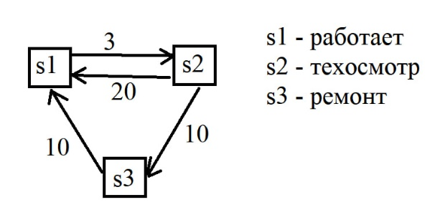

матрица переходных вероятностей
0 | 3 | 0
20 | 0 | 10
10 | 0 | 0

матрица транспонирования |  |  | Столбец
-3 | 20 | 10 | 0
3 | -30 | 0 | 0 | 0.055555555556 | 0.083333333333 | 0.83333333333 | 0.83333333333 | 25 | дней работает
0 | 10 | -10 | 0 | -0.027777777778 | 0.0083333333333 | 0.083333333333 | 0.083333333333 | 2.5 | дней проходит техосмотр
1 | 1 | 1 | 1 | -0.027777777778 | -0.091666666667 | 0.083333333333 | 0.083333333333 | 2.5 | дней ремонтируется

